【様式C】修了証明書
 |  |  |  |  |  |  |  |  |  |  |  |  | 【様式C】
 |  |  |  |  |  |  |  |  | 記入日 | 年 月 日

トビタテ！留学JAPANアライアンス事業「未来を描け！滋賀の海外留学応援プログラム」202６年度（滋賀県第３期） |  |  |  |  |  |  |  |  |  |  |  |  |  | ＜ファイル名＞
修了証明書 |  |  |  |  |  |  |  |  |  |  |  |  |  | 【様式C】修了証明書
 |  |  |  |  |  |  |  |  |  |  |  |  |  | ※提出の際は、上記のファイル名を設定してください。
 | 滋賀留学支援コンソーシアム会長 滋賀県知事 三日月 大造

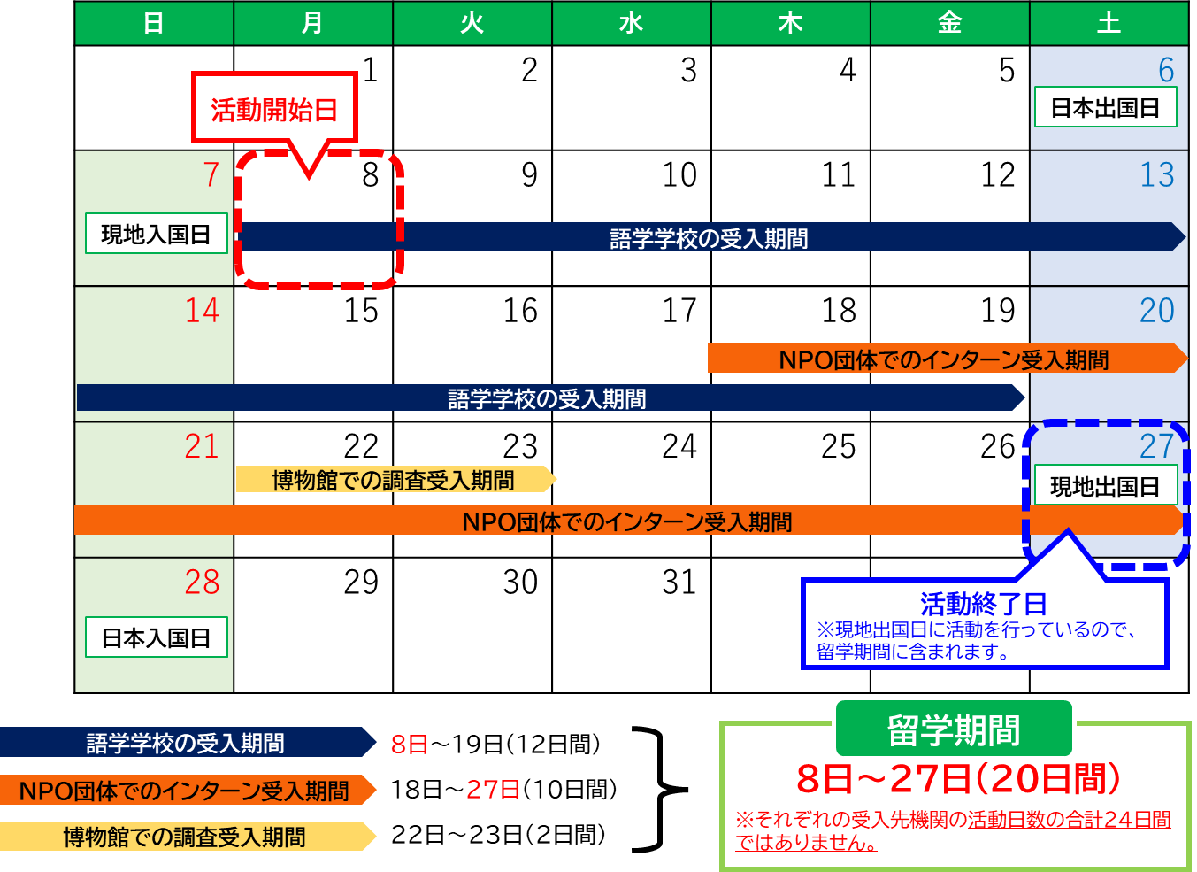
 |  |  |  |  |  |  | 学校名 |  |  |  |  |  |  | 【留学期間の考え方の例】
 |  |  |  |  |  |  | 学校長名

 | 標記について、派遣留学生が下記の受入先機関での活動を修了したことを証明します。

記

 | １．派遣留学生情報
 | （１）通知番号 |  |  |  |  | （２）コース |  | 選択してください
 | （３）氏名 |  | 姓 |  | 名 |  |  | 氏名（ローマ字表記）
 |  | フリガナ
 |  | 漢字

 | ２．渡航情報
 | （１）往路 |  | 【日本出国日】※日本時間 |  | 【現地入国日】※現地時間 |  |  | 【経路】

 | （２）復路 |  | 【現地出国日】※現地時間 |  | 【日本入国日】※日本時間 |  |  | 【経路】

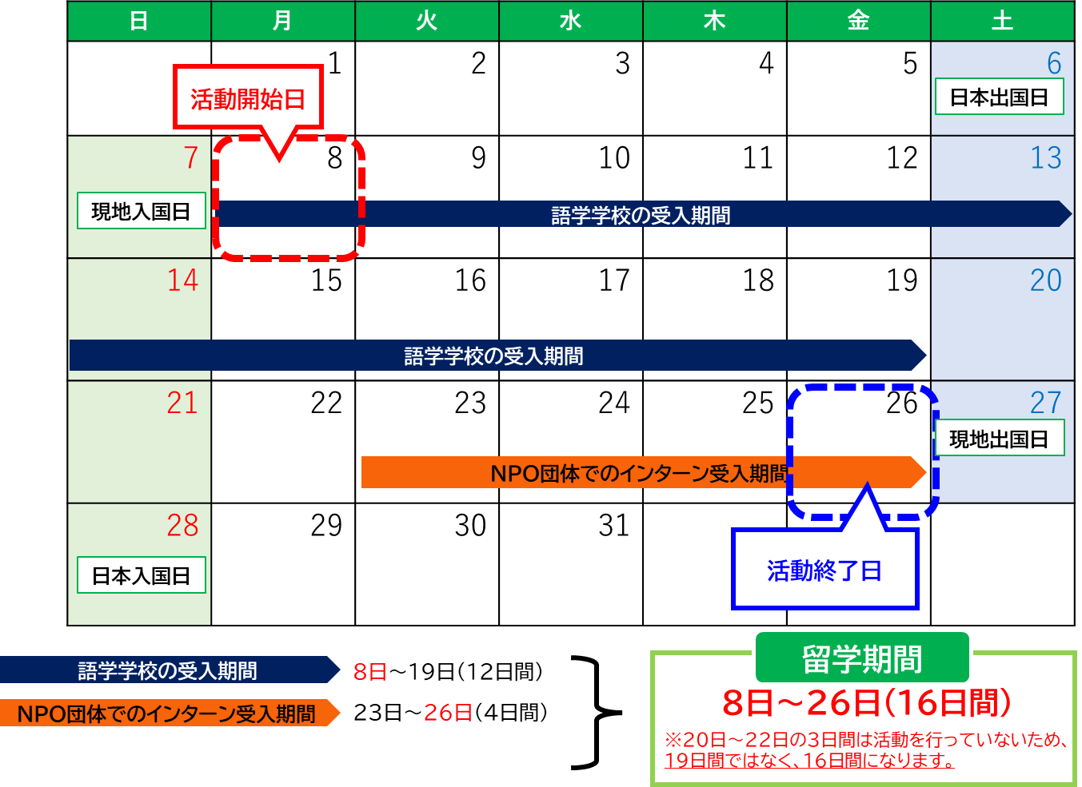
 | ３．留学情報
 | （１）留学開始日 １か所目の受入先機関の活動開始日を入力 |  |  |  | （２）留学終了日 最後の受入先機関の活動終了日を入力 |  |  |  |  | （３）留学日数 ※(1)(2)より自動計算 |  | 日間
 | （４）実際の留学日数 |  |  | 日間 | ←修了証明書根拠資料（受入先機関が発行する修了証明書等）と同じ日数を入力

 | ■１か所目（必須） |  |  |  |  |  |  |  |  |  | (参考）日数自動計算
 | （１）受入先機関名 |  | 日本語 表記
 |  |  | 英語表記
 | （2）活動開始日 |  |  |  | （3）活動終了日 |  |  |  |  | （4）活動日数※入力 |  | 日間
 | （５）留学先国・地域 |  |  |  | （６）受入先機関住所
 | （7）活動内容概要

 | ■２か所目（任意） |  |  |  |  |  |  |  |  |  | (参考）日数自動計算
 | （１）受入先機関名 |  | 日本語 表記
 |  |  | 英語表記
 | （2）活動開始日 |  |  |  | （3）活動終了日 |  |  |  |  | （4）活動日数※入力 |  | 日間
 | （５）留学先国・地域 |  |  |  | （６）受入先機関住所
 | （7）活動内容概要

 | ■３か所目（任意） |  |  |  |  |  |  |  |  |  | (参考）日数自動計算
 | （１）受入先機関名 |  | 日本語 表記
 |  |  | 英語表記
 | （2）活動開始日 |  |  |  | （3）活動終了日 |  |  |  |  | （4）活動日数※入力 |  | 日間
 | （５）留学先国・地域 |  |  |  | （６）受入先機関住所
 | （7）活動内容概要

 |  |  |  |  |  |  |  |  |  |  |  |  | 以上
 | 在籍高等学校担当者 役職・氏名

ご提供いただいた情報は、本事業の実施のため利用されます。この利用目的の適正な範囲において、機構、「グローバル人材育成コミュニティ」に参画する企業等、教育機関、在外公館、行政機関、公益法人及び業務委託先等に必要に応じて提供され、その他の目的には利用されません。

根拠資料鑑①
 |  |  |  |  |  | 【様式C】（別紙）根拠資料鑑

【注意事項】
根拠資料は、該当項目が分かるように貼付してください。枠からはみ出ても構いません。
根拠資料を貼付できない場合や、用紙に入りきらない場合は、PDFファイルにして併せて提出してください。
修了証明書 根拠資料 鑑 【1か所目】

 | （１）通知番号 |  |  |  | （２）氏名

 | 根拠資料【1か所目】
 | （１）受入先機関名 |  | 日本語 表記
 |  |  | 英語表記
 | （2）活動開始日 |  |  | （3）活動終了日 |  |  | （4）活動日数 | 日間
 | （５）留学先国・地域 |  |  | （６）受入先機関住所

 |  | ★根拠資料は貼り付けないでください。
 |  |  | 【原則】 ・ 受入先機関が発行する修了証明書 【修了証明書が発行されない場合】 ・ 受入先機関が発行する成績証明書、受入先機関での出欠が分かる資料 ・ 受入先機関が作成した、派遣留学生の活動を証明する文書 ・ 留学エージェントが発行するプログラム修了証明書等 【認められない資料】 ・ 博物館等の入場チケット ・ 派遣留学生が活動している写真 ⇒当該機関が組織として派遣留学生の活動を証明する必要があります。

 |  | ★次の項目が記載されていることを確認してください。
 |  |  | ・ 発行日 ・ 派遣留学生氏名 ・ 受入先機関名 ・ 活動期間（〇月〇日～〇月〇日が明記） ※活動期間がわかる資料を全てそろえてください。

ご提供いただいた情報は、本事業の実施のため利用されます。この利用目的の適正な範囲において、機構、「グローバル人材育成コミュニティ」に参画する企業等、教育機関、在外公館、行政機関、公益法人及び業務委託先等に必要に応じて提供され、その他の目的には利用されません。

根拠資料鑑②
 |  |  |  |  |  | 【様式C】（別紙）根拠資料鑑

【注意事項】
根拠資料は、該当項目が分かるように貼付してください。枠からはみ出ても構いません。
根拠資料を貼付できない場合や、用紙に入りきらない場合は、PDFファイルにして併せて提出してください。
修了証明書 根拠資料鑑 【２か所目】

 | （１）通知番号 |  |  |  | （２）氏名

 | 根拠資料【２か所目】
 | （１）受入先機関名 |  | 日本語 表記
 |  |  | 英語表記
 | （2）活動開始日 |  |  | （3）活動終了日 |  |  | （4）活動日数 | 日間
 | （５）留学先国・地域 |  |  | （６）受入先機関住所

 |  | ★根拠資料は貼り付けないでください。
 |  |  | 【原則】 ・ 受入先機関が発行する修了証明書 【修了証明書が発行されない場合】 ・ 受入先機関が発行する成績証明書、受入先機関での出欠が分かる資料 ・ 受入先機関が作成した、派遣留学生の活動を証明する文書 ・ 留学エージェントが発行するプログラム修了証明書等 【認められない資料】 ・ 博物館等の入場チケット ・ 派遣留学生が活動している写真 ⇒当該機関が組織として派遣留学生の活動を証明する必要があります。

 |  | ★次の項目が記載されていることを確認してください。
 |  |  | ・ 発行日 ・ 派遣留学生氏名 ・ 受入先機関名 ・ 活動期間（〇月〇日～〇月〇日が明記） ※活動期間がわかる資料を全てそろえてください。

ご提供いただいた情報は、本事業の実施のため利用されます。この利用目的の適正な範囲において、機構、「グローバル人材育成コミュニティ」に参画する企業等、教育機関、在外公館、行政機関、公益法人及び業務委託先等に必要に応じて提供され、その他の目的には利用されません。

根拠資料鑑③
 |  |  |  |  |  | 【様式C】（別紙）根拠資料鑑

【注意事項】
根拠資料は、本紙に貼り付けないでください。
修了証明書 根拠資料鑑 【３か所目】

 | （１）通知番号 |  |  |  | （２）氏名

 | 根拠資料【３か所目】
 | （１）受入先機関名 |  | 日本語 表記
 |  |  | 英語表記
 | （2）活動開始日 |  |  | （3）活動終了日 |  |  | （4）活動日数 | 日間
 | （５）留学先国・地域 |  |  | （６）受入先機関住所

 |  | ★根拠資料は貼り付けないでください。
 |  |  | 【原則】 ・ 受入先機関が発行する修了証明書 【修了証明書が発行されない場合】 ・ 受入先機関が発行する成績証明書、受入先機関での出欠が分かる資料 ・ 受入先機関が作成した、派遣留学生の活動を証明する文書 ・ 留学エージェントが発行するプログラム修了証明書等 【認められない資料】 ・ 博物館等の入場チケット ・ 派遣留学生が活動している写真 ⇒当該機関が組織として派遣留学生の活動を証明する必要があります。

 |  | ★次の項目が記載されていることを確認してください。
 |  |  | ・ 発行日 ・ 派遣留学生氏名 ・ 受入先機関名 ・ 活動期間（〇月〇日～〇月〇日が明記） ※活動期間がわかる資料を全てそろえてください。

ご提供いただいた情報は、本事業の実施のため利用されます。この利用目的の適正な範囲において、機構、「グローバル人材育成コミュニティ」に参画する企業等、教育機関、在外公館、行政機関、公益法人及び業務委託先等に必要に応じて提供され、その他の目的には利用されません。

【記入例】
記入例
記入例で赤字になっているセルを入力・選択してください。
入力・選択をすると、クリーム色の塗りつぶしが消えます。
 |  |  |  |  |  |  |  |  |  |  |  |  |  | 【様式C】
 |  |  |  |  |  |  |  |  |  | 記入日 | 2026-09-01

トビタテ！留学JAPANアライアンス事業「未来を描け！滋賀の海外留学応援プログラム」202６年度（滋賀県第３期） |  |  |  |  |  |  |  |  |  |  |  |  |  |  | ＜ファイル名＞
修了証明書 |  |  |  |  |  |  |  |  |  |  |  |  |  |  | C264034滋賀花子【様式C】修了証明書
 |  |  |  |  |  |  |  |  |  |  |  |  |  |  | ※提出の際は、上記のファイル名を設定してください。
 | 滋賀留学支援コンソーシアム会長 滋賀県知事 三日月 大造

 |  |  |  |  |  |  |  | 学校名 |  | 滋賀高等学校 |  |  |  |  | 【留学期間の考え方の例】
 |  |  |  |  |  |  |  | 学校の長名 |  | 滋賀 花子

 | 標記について、派遣留学生が下記の受入先機関での活動を修了したことを証明します。

記

派遣留学生から提出される搭乗券の半券等に基づいて入力してください。
 | １．派遣留学生情報
 | （１）通知番号 |  | C264034 |  |  |  | （２）コース |  | 滋賀と世界をつなぐマイ探究コース
 | （３）氏名 |  | 姓 |  |  | 名 |  |  | 氏名（ローマ字表記）
 |  | フリガナ | シガ |  |  | ハナコ |  |  | Hanako Shiga
 |  | 漢字 | 滋賀 |  |  | 花子

 | ２．渡航情報
 | （１）往路 |  | 【日本出国日】※日本時間 |  |  | 【現地入国日】※現地時間 |  |  | 【経路】
 |  |  | 2026-08-20 |  |  | 2026-08-19 |  |  | 羽田→ロサンゼルス
 | （２）復路 |  | 【現地出国日】※現地時間 |  |  | 【日本入国日】※日本時間 |  |  | 【経路】
 |  |  | 2026-09-17 |  |  | 2026-09-18 |  |  | ロサンゼルス→羽田

 | ３．留学情報
 | （１）留学開始日 １か所目の受入先機関の活動開始日を入力 |  | 2026-08-22 |  |  | （２）留学終了日 最後の受入先機関の活動終了日を入力 |  | 2026-09-16 |  |  | （３）留学日数 ※(1)(2)より自動計算 | 26 | 日間
 | （４）実際の留学日数 |  | 24 |  | 日間 | ←修了証明書根拠資料（受入先機関が発行する修了証明書等）と同じ日数を入力
修了証明書根拠資料（受入先機関が発行する修了証明書等）により活動が証明された日数を入力してください。記入例の場合、9/12～9/13は受入先機関が無く、活動を行わないため、除いています。
修了証明書根拠資料（受入先機関が発行する修了証明書等）により活動が証明された日数を入力
 | ■１か所目（必須） |  |  |  |  |  |  |  |  |  |  | (参考）日数自動計算 |  | 21
 | （１）受入先機関名 |  | 日本語 表記 | ABC大学
 |  |  | 英語表記 | ABC College
 | （2）活動開始日 |  | 2026-08-22 |  |  | （3）活動終了日 |  | 2026-09-11 |  |  | （4）活動日数※入力 | 21 | 日間
 | （５）留学先国・地域 |  | 502@アメリカ合衆国 |  |  | （６）受入先機関住所 |  | XXXXXX, XXXXXX, Los Angeles, CA
 | （7）活動内容概要 |  | STEAMサマーキャンプへの参加

 | ■２か所目（任意） |  |  |  |  |  |  |  |  |  |  | (参考）日数自動計算 |  | 3
 | （１）受入先機関名 |  | 日本語 表記 | DDDD株式会社
 |  |  | 英語表記 | DDDD Inc.
 | （2）活動開始日 |  | 2026-09-14 |  |  | （3）活動終了日 |  | 2026-09-16 |  |  | （4）活動日数※入力 | 3 | 日間
 | （５）留学先国・地域 |  | 502@アメリカ合衆国 |  |  | （６）受入先機関住所 |  | XXXXXX, XXXXXX, Los Angeles, CA
 | （7）活動内容概要 |  | IT企業でのインターンシップ

 | ■３か所目（任意） |  |  |  |  |  |  |  |  |  |  | (参考）日数自動計算
 | （１）受入先機関名 |  | 日本語 表記
 |  |  | 英語表記
 | （2）活動開始日 |  |  |  |  | （3）活動終了日 |  |  |  |  | （4）活動日数※入力 |  | 日間
 | （５）留学先国・地域 |  |  |  |  | （６）受入先機関住所
 | （7）活動内容概要

 |  |  |  |  |  |  |  |  |  |  |  |  |  | 以上
 | 在籍高等学校担当者 役職・氏名 |  |  | 教諭 近江 次郎

ご提供いただいた情報は、本事業の実施のため利用されます。この利用目的の適正な範囲において、機構、「グローバル人材育成コミュニティ」に参画する企業等、教育機関、在外公館、行政機関、公益法人及び業務委託先等に必要に応じて提供され、その他の目的には利用されません。

根拠資料鑑(予備)
 |  |  |  |  |  | 【様式C】（別紙）根拠資料鑑
鑑が不足する場合は、このシートをコピーして作成してください。
修了証明書 根拠資料鑑 【●か所目】

【注意事項】
根拠資料は、貼り付けないでください。
 | （１）通知番号 |  |  |  | （２）氏名

 | 根拠資料【●か所目】
 | （１）受入先機関名 |  | 日本語 表記
 |  |  | 英語表記
 | （2）活動開始日 |  |  | （3）活動終了日 |  |  | （4）活動日数 | 日間
 | （５）留学先国・地域 |  |  | （６）受入先機関住所

 |  | ★根拠資料は貼り付けないでください。
 |  |  | 【原則】 ・ 受入先機関が発行する修了証明書 【修了証明書が発行されない場合】 ・ 受入先機関が発行する成績証明書、受入先機関での出欠が分かる資料 ・ 受入先機関が作成した、派遣留学生の活動を証明する文書 ・ 留学エージェントが発行するプログラム修了証明書等 【認められない資料】 ・ 博物館等の入場チケット ・ 派遣留学生が活動している写真 ⇒当該機関が組織として派遣留学生の活動を証明する必要があります。

 |  | ★次の項目が記載されていることを確認してください。
 |  |  | ・ 発行日 ・ 派遣留学生氏名 ・ 受入先機関名 ・ 活動期間（〇月〇日～〇月〇日が明記） ※活動期間がわかる資料を全てそろえてください。

ご提供いただいた情報は、本事業の実施のため利用されます。この利用目的の適正な範囲において、機構、「グローバル人材育成コミュニティ」に参画する企業等、教育機関、在外公館、行政機関、公益法人及び業務委託先等に必要に応じて提供され、その他の目的には利用されません。

